Баг-репорты
ID | Название БР | Приоритет | Предусловия | Шаги воспроизведения | Ожидаемый результат | Фактический результат | Окружение | Скриншоты
YM-1 | Не сохраняется новая станция в историю станций после построения маршрута | Средний | 1. Открыта тестируемая сборка приложения Яндекс Метро в эмуляторе Android Stutio 2. Конфигурация эмулятора: - Устройство: Honor 8 - ОС: Android 9.0 Pie - Разрешение экрана: 1080x1920 - Диагональ: 5.5 дюймов 3. Приложение запущено на стартовом экране 4. История ранее уже содержит несколько станций | 1. Нажать в поле Откуда 2. Ввести в поле Откуда станцию, например, Лобня 3. Нажать в поле Куда 4. Ввести в поле Куда станцию, например, Фрунценская 5. Очистить поле Откуда (нажать на крестик) 6. Очистить поле Куда (нажать на крестик) 7. Снова ввести в поле Откуда новую станцию, например, Бутырская 8. В поле Куда новую станцию, например, Марьина Роща 9. Очистить поля Откуда и Куда 10. Нажать на поле Откуда или Куда, чтобы перейти в историю станций | Новая станция Марьина Роща отсутствует в истории станций | Новая станция должна появиться в истории станций | ОС: Android 9.0 Pie Разрешение: 1080x1920 Версия приложения: 3.6 Тип устройства: смартфон Модель устройства: Honor 8
YM-2 | Повторно выбранная станция не перемещается в конец истории, а остаётся вверху списка | Низкий | 1. Открыта тестируемая сборка приложения Яндекс Метро в эмуляторе Android Stutio 2. Конфигурация эмулятора: - Устройство: Honor 8 - ОС: Android 9.0 Pie - Разрешение экрана: 1080x1920 - Диагональ: 5.5 дюймов 3. Приложение запущено на стартовом экране 4. История ранее уже содержит несколько станций | 1. Нажать в поле Откуда 2. Ввести в поле Откуда станцию, например, Лобня 3. Нажать в поле Куда 4. Ввести в поле Куда станцию, например, Фрунценская 5. Очистить поле Откуда (нажать на крестик) 6. Очистить поле Куда (нажать на крестик) 7. Нажать на поле Откуда или Куда, чтобы перейти в историю станций 8. В истории станций выбрать ранее сохраненную станцию, например, Лобня 9. Выбрать любую новую станцию в поле Куда, например, Марьино 10. Очистить поля Откуда и Куда 11. Нажать на поля Откуда или Куда, чтобы открыть в историю станций 12. Обратить внимание на порядок сохраненных станций | Выбранная повторно станция ("Лобня") смещается в конец списка истории | Выбранная повторно станция ("Лобня") остаётся в верхней части списка истории | ОС: Android 9.0 Pie Разрешение: 1080x1920 Версия приложения: 3.6 Тип устройства: смартфон Модель устройства: Honor 8
YM-3 | Не сохраняется масштаб карты при смене ориентации | Средний | 1. Открыта тестируемая сборка приложения Яндекс Метро в эмуляторе Android Stutio 2. Конфигурация эмулятора: - Устройство: Honor 8 - ОС: Android 9.0 Pie - Разрешение экрана: 1080x1920 - Диагональ: 5.5 дюймов 3. Приложение запущено на стартовом экране 4. Построен маршрут между любыми двумя станциями метро (например, Алтуфьево → Бутырская) | 1. Построить маршрут между станциями (например, Алтуфьево → Бутырская) 2. Выполнить масштабирование карты (приблизить или отдалить карту жестами или двойным кликом мыши) 3. Повернуть устройство в альбомную (ландшафтную) ориентацию 4. Вернуть устройство обратно в портретную ориентацию 5. Обратить внимание на масштаб карты | Масштаб карты сохраняется в том состоянии, которое установил поьзователь до смены ориентации экрана. Карта отображается на том же уровне приближения/отдаления, что был выбран плдьзователем | После смены ориентации экрана масштаб карты сбрасывается на дефолтное (уменьшенное) значение. Карта отдаляется, показывая больший участок схемы метро, вместо сохранения выбранного пользователем масштаба | ОС: Android 9.0 Pie Разрешение: 1080x1920 Версия приложения: 3.6 Тип устройства: смартфон Модель устройства: Honor 8 Комментарий: баг также воспроизводится и в текущей версии приложения 2.13
YM-4 | Карточка маршрута разворачивается при смене ориентации из портретной в альбомную, несмотря на исходное свёрнутое состояние | Средний | 1. Открыта тестируемая сборка приложения Яндекс Метро в эмуляторе Android Stutio 2. Конфигурация эмулятора: - Устройство: Honor 8 - ОС: Android 9.0 Pie - Разрешение экрана: 1080x1920 - Диагональ: 5.5 дюймов 3. Приложение открыто в портретной ориентации 4. Карточка маршрута свёрнута | 1. Запустить приложение Яндекс Метро 2. Построить маршрут (например, от станции Медведково до станции Ростокино) 3. Дождаться построения маршрута и отображения карточки маршрута в нижней части экрана 4. Свернуть карточку маршрута, выполнив свайп вниз по карточке (карточка должна сократиться до одной строки или компактного вида) 5. Повернуть экран устройства в альбомную ориентацию | Карточка маршрута остаётся свёрнутой при переходе из портретной в альбомную ориентацию, сохраняя своё состояние до смены ориентации | Карточка маршрута разворачивается полностью при смене ориентации и отображается в развёрнутом виде, несмотря на то, что перед сменой ориентации она была свёрнута (Скриншот подтверждения прилагается | ОС: Android 9.0 Pie Разрешение: 1080x1920 Версия приложения: 3.6 Тип устройства: смартфон Модель устройства: Honor 8 | 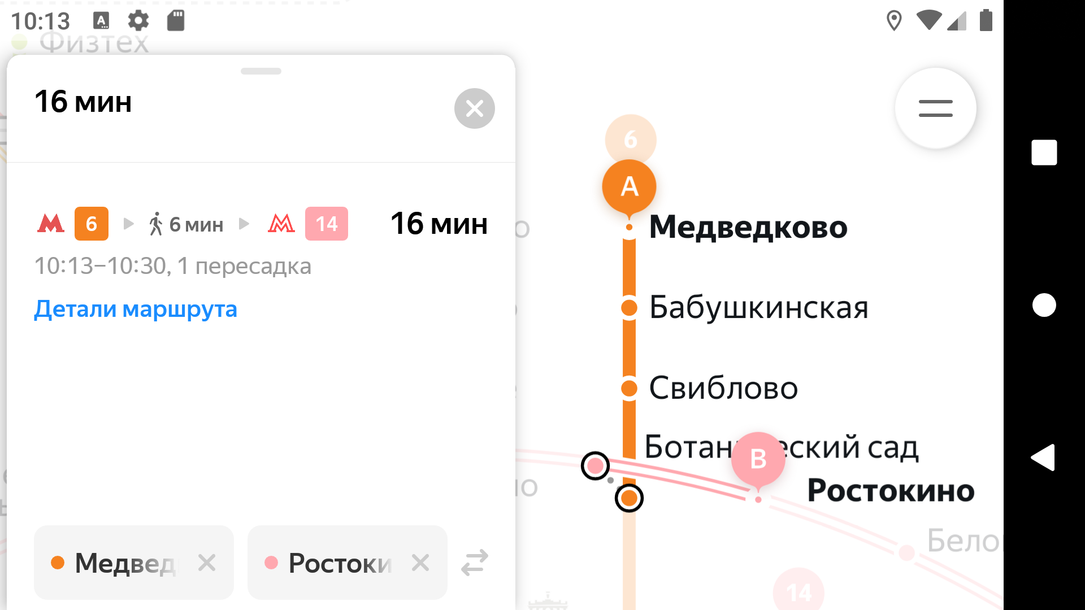
YM-5 | Свёрнутая карточка маршрута разворачивается при переходе из альбомной в портретную ориентацию | Средний | 1. Открыта тестируемая сборка приложения Яндекс Метро в эмуляторе Android Stutio 2. Конфигурация эмулятора: - Устройство: Honor 8 - ОС: Android 9.0 Pie - Разрешение экрана: 1080x1920 - Диагональ: 5.5 дюймов 3. Карточка маршрута свёрнута в альбомной ориентации | 1. Запустить приложение Яндекс Метро 2. Построить маршрут (например, от станции Медведково до станции Ростокино) 3. Дождаться построения маршрута и отображения карточки маршрута в нижней части экрана 4. Повернуть устройство в альбомную ориентацию 5. Свернуть карточку маршрута, выполнив свайп вниз по карточке 6. Повернуть устройство обратно в портретную ориентацию | Карточка маршрута остаётся свёрнутой после смены ориентации экрана | Карточка маршрута разворачивается автоматически при переходе в портретную ориентацию и отображает схему маршрута и полную информацию о пересадках и времени поездки | ОС: Android 9.0 Pie Разрешение: 1080x1920 Версия приложения: 3.6 Тип устройства: смартфон Модель устройства: Honor 8 | 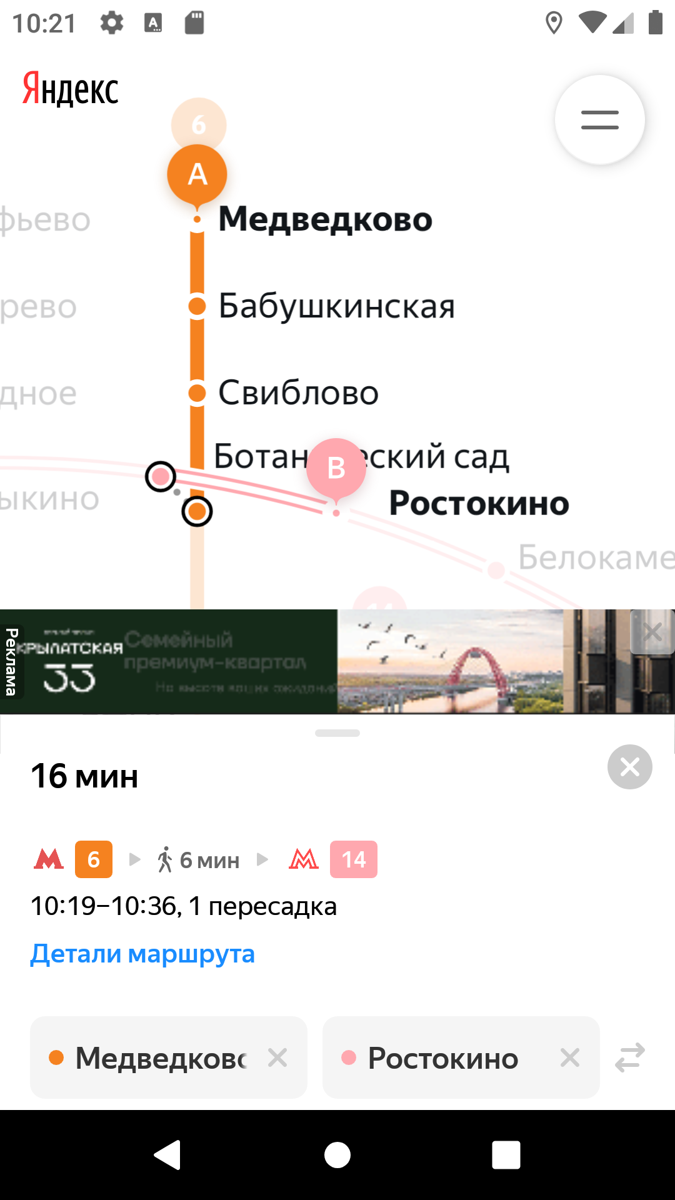
YM-6 | Развёрнутая карточка сворачивается при смене ориентации экрана из портретной в альбомную | Средний | 1. Открыта тестируемая сборка приложения Яндекс Метро в эмуляторе Android Stutio 2. Конфигурация эмулятора: - Устройство: Honor 8 - ОС: Android 9.0 Pie - Разрешение экрана: 1080x1920 - Диагональ: 5.5 дюймов 3. Открыт экран построенного маршрута между двумя станциями 4. Карточка маршрута находится в развёрнутом состоянии в портретной ориентации | 1. Построить маршрут между двумя станциями метро (например, Проспект Мира → Фрунзенская) 2. Открыть карточку маршрута в портретной ориентации и развернуть её полностью (потянуть свайпом вверх до максимального положения) 3. Убедиться, что видны детали маршрута 4. Повернуть устройство в альбомную ориентацию 5. Наблюдать состояние карточки маршрута | Карточка маршрута остаётся развёрнутой в альбомной ориентации, с открытыми деталями маршрута, в соответствии с наполнением, аналогичным развёрнутому виду в портретной ориентации | После перехода в альбомную ориентацию карточка маршрута визуально занимает всю высоту экрана, однако не открываются детали маршрута, чтобы увидеть детали маршрута, требуется дополнительно нажать на кнопку "Детали маршрута". | ОС: Android 9.0 Pie Разрешение: 1080x1920 Версия приложения: 3.6 Тип устройства: смартфон Модель устройства: Honor 8
YM-7 | При лонг-тапе на станции открывается карточка станции в свёрнутом состоянии без кнопок Отсюда и Сюда | Средний | 1. Открыта тестируемая сборка приложения Яндекс Метро в эмуляторе Android Stutio 2. Конфигурация эмулятора: - Устройство: Honor 8 - ОС: Android 9.0 Pie - Разрешение экрана: 1080x1920 - Диагональ: 5.5 дюймов 3. Пользователь находится на экране карты метро | 1. Выполнить лонг-тап на станции (удерживать палец/курсор на станции около 1-2 секунд) 2. Наблюдать открывшуюся карточку станции | Откруывается карточка станции, в которой отображаются: - название станции - название линии - кнопки Отсюда и Сюда | Открывается карточка станции в свёрнутом состоянии, кнопки Отсюда и Сюда отсутствуют | ОС: Android 9.0 Pie Разрешение: 1080x1920 Версия приложения: 3.6 Тип устройства: смартфон Модель устройства: Honor 8
YM-8 | Уведомление об ошибке не отображается при отсутствии интернет соединения- маршрут строится без ошибок | Средний | 1. Открыта тестируемая сборка приложения Яндекс Метро в эмуляторе Android Stutio 2. Конфигурация эмулятора: - Устройство: Honor 8 - ОС: Android 9.0 Pie - Разрешение экрана: 1080x1920 - Диагональ: 5.5 дюймов 3. На устройстве выключен Wi-Fi 4. На устройстве выключены мобильные сети | 1. Запустить приложение Яндекс Метро 2. Убедиться, что интернет-соеденение отсутствует (Wi-Fi и мобильные сети выключены) 3. Ввести в поле поиска станцию отправления (например, Рижская) 4. Ввести в поле поиска станцию назначения (например, Театральная) | Должно появиться уведомление о том, что нет подключения к интернету Маршрут не должен строиться, так как приложение не может получить данные без сети | Маршрут строится успешно, уведомление об отсутствии интернет-соеденения не появляется | ОС: Android 9.0 Pie Разрешение: 1080x1920 Версия приложения: 3.6 Тип устройства: смартфон Модель устройства: Honor 8 Комментарий: баг также воспроизводится и в текущей версии приложения 2.13
YM-9 | Не отображается уведомление об отсутствии интернет-соединения при включённом авиарежиме - маршрут строится без ошибок | Средний | 1. Открыта тестируемая сборка приложения Яндекс Метро в эмуляторе Android Stutio 2. Конфигурация эмулятора: - Устройство: Honor 8 - ОС: Android 9.0 Pie - Разрешение экрана: 1080x1920 - Диагональ: 5.5 дюймов 3. На устройстве включён авиарежим | 1. Запустить приложение Яндекс Метро 2. Включить авиарежим в эмуляторе или на устройстве 3. Ввести в поле поиска станцию отправления (например, Рижская) 4. Ввести в поле поиска станцию назначения (например, Театральная) | Должно появиться уведомление о том, что нет подключения к интернету Маршрут не должен строиться, так как приложение не может получить данные без сети | Маршрут строится успешно, уведомление об отсутствии интернет-соеденения не появляется | ОС: Android 9.0 Pie Разрешение: 1080x1920 Версия приложения: 3.6 Тип устройства: смартфон Модель устройства: Honor 8 Комментарий: баг также воспроизводится и в текущей версии приложения 2.13
YM-10 | Автоматическая смена темы интерфейса в зависимости от времени суток не происходит | Средний | 1. Открыта тестируемая сборка приложения Яндекс Метро в эмуляторе Android Stutio 2. Конфигурация эмулятора: - Устройство: Honor 8 - ОС: Android 9.0 Pie - Разрешение экрана: 1080x1920 - Диагональ: 5.5 дюймов 3. В приложении включён режим смены темы "Автоматически" | 1. Запустить приложение Яндекс Метро 2. Перейти в настройки приложения 3. Включить режим темы Автоматически 4. Установить системное время на устройстве 17:59 - убедиться, что тема интерфейса светлая 5. Перевести время на устройстве на 18:01 6. Проверить тему интрерфейса приложения 7. Далее выставить системное время на устройстве 5:59 - убедиться, что тема интерфейса тёмная 8. Перевести время на устройстве на 6:01 9. Проверить тему интерфейса приложения | При времени 18:00 тема автоматически переключается со светлой на тёмную При времени 6:00 тема атоматически переключается с тёмной на светлую | При изменении времени тема интрерфейса в приложении не переключается автоматически Интерфейс остаётся в той теме, которая была установлена вручную | ОС: Android 9.0 Pie Разрешение: 1080x1920 Версия приложения: 3.6 Тип устройства: смартфон Модель устройства: Honor 8
YM-11 | Некорректный цвет элементов статус-бара в тёмной теме интерфейса | Средний | 1. Открыта тестируемая сборка приложения Яндекс Метро в эмуляторе Android Stutio 2. Конфигурация эмулятора: - Устройство: Honor 8 - ОС: Android 9.0 Pie - Разрешение экрана: 1080x1920 - Диагональ: 5.5 дюймов 3. В системе активирована тёмная тема интерфейса | 1.Запустить приложение Яндекс Метро 2. Убедиться, что приложение находится в тёмной теме 3. Посмотреть на статус-бар (полоса в верхней части экрана с индикаторами Wi-Fi, времени, батарии и т.д) | Цвет элементов статус-бара (иконки Wi-Fi, батареи, тексты), должен быть светлым и читаться на тёмном фоне карты | Цвет элементов статус-бара чёрный, сливается с тёмной картой метро Иконки и текст в статус-баре плохо различимы или вовсе не видны | ОС: Android 9.0 Pie Разрешение: 1080x1920 Версия приложения: 3.6 Тип устройства: смартфон Модель устройства: Honor 8 | 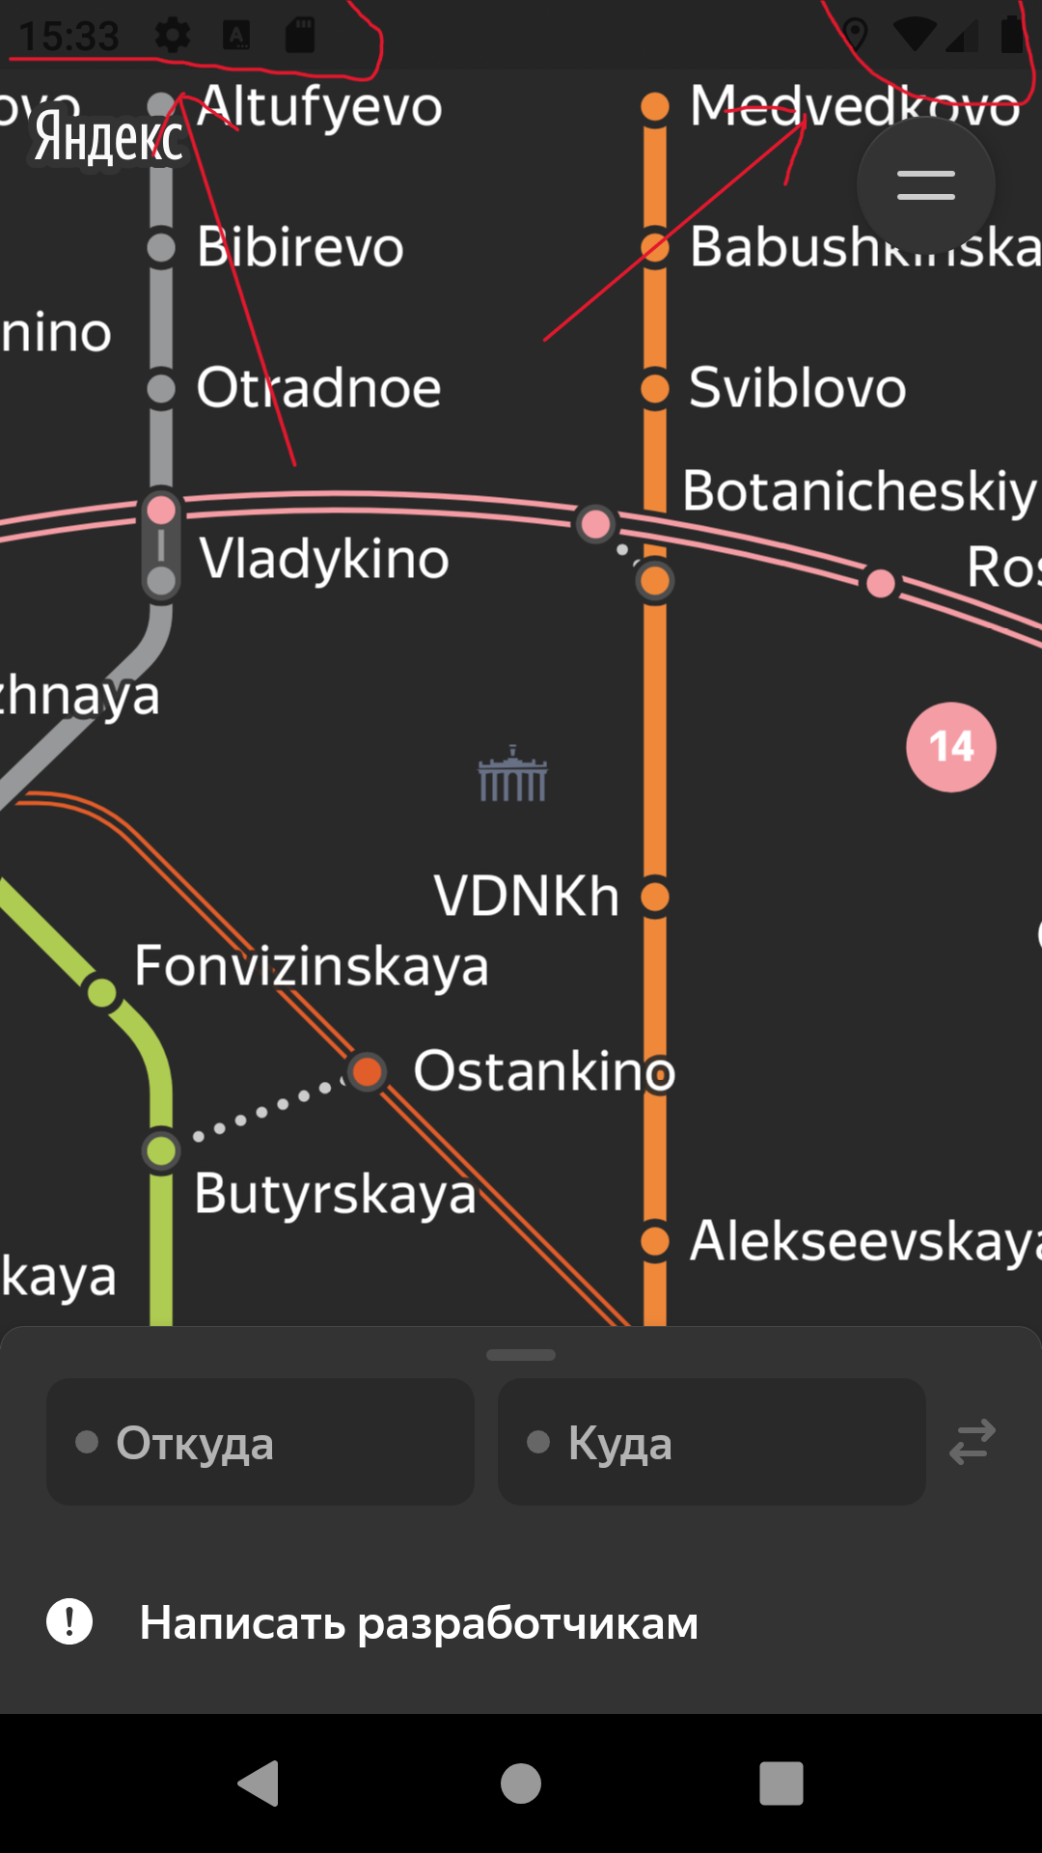
YM-12 | При нажатии на кнопку Обратная связь открывается Gmail вместо окна WebView с формой обратной связи | Средний | 1. Открыта тестируемая сборка приложения Яндекс Метро в эмуляторе Android Stutio 2. Конфигурация эмулятора: - Устройство: Honor 8 - ОС: Android 9.0 Pie - Разрешение экрана: 1080x1920 - Диагональ: 5.5 дюймов 3. Пользователь находится на экране "Настройки" | 1. Запустить приложение Яндекс Метро 2. Перейти в Настройки приложения 3. Найти пункт Обратная связь 4. Нажать на пункт Обратная связь | Открывается окно WebView внутри приложения В WebView отображается форма службы поддержки или страница обратной связи Пользователь может ввести сообщение и отправить его | Вместо WebView открывается приложение Gmail На экране отображается приветствие Gmail Нет возможности оставить обратную связь прямо в приложении | ОС: Android 9.0 Pie Разрешение: 1080x1920 Версия приложения: 3.6 Тип устройства: смартфон Модель устройства: Honor 8
YM-13 | Вылет приложения при многократной смене ориентации экрана (портрет↔ландшафт) | Критичный | 1. Открыта тестируемая сборка приложения Яндекс Метро в эмуляторе Android Stutio 2. Конфигурация эмулятора: - Устройство: Honor 8 - ОС: Android 9.0 Pie - Разрешение экрана: 1080x1920 - Диагональ: 5.5 дюймов 3. Приложение установлено и запущено 4. Пользователь находится на экране карты метро | 1. Запустить приложение Яндекс Метро 2. Убедиться, что карта метро загружена 3. Повернуть экран устройства в альбомную ориентацию 4. Дождаться полной загрузки интерфейса 5. Повернуть экран обратно в портретную ориентацию 6. Повторить смену ориентации экрана ещё 1-2 раза (альбомная↔портретная) с небольшой задержкой между поворотами | Интерфейс плавно перестраивается при смене ориентации Приложение продолжает работу без вылетов Карта метро остаётся доступной | При нескольких сменах ориентации приложение аварийно завершается (вылетает) В логах фиксируется ошибка: -------------------------------------- fatal error: assert(this->tryAllocPixels(info, rowBytes)) Fatal signal 5 (SIGTRAP), code 128 (SI_KERNEL), fault addr 0x0 in tid 13278 (2#BgLow), pid 13172 (ru.yandex.metro) -------------------------------------- | ОС: Android 9.0 Pie Разрешение: 1080x1920 Версия приложения: 3.6 Тип устройства: смартфон Модель устройства: Honor 8 Комментарий: баг воспроизводится только в готовящейся сборке 3.6
YM-14 | Вылет приложения при многократном переключении языка схемы метро (русский↔английский) | Критичный | 1. Открыта тестируемая сборка приложения Яндекс Метро в эмуляторе Android Stutio 2. Конфигурация эмулятора: - Устройство: Honor 8 - ОС: Android 9.0 Pie - Разрешение экрана: 1080x1920 - Диагональ: 5.5 дюймов 3. Приложение установлено и запущено 4. Пользователь находится в разделе "Настройки" | 1. Запустить приложение Яндекс Метро 2. Перейти в настройки приложения 3. Найти пункт Язык схемы 4. Несколько раз подряд (3-5 раз) переключать язык схемы между Русский и Английский 5. Наблюдать поведение приложения | Язык схемы на карте меняется без ошибок Приложение продолжает работу без вылетов | После нескольких переключений языка схемы приложение аварийно завершается (вылетает) В логах фиксируется ошибка: -------------------------------------- fatal error: assert(this->tryAllocPixels(info, rowBytes)) Fatal signal 5 (SIGTRAP), code 128 (SI_KERNEL), fault addr 0x0 in tid 16558 (0#BgLow), pid 16458 (ru.yandex.metro) -------------------------------------- | ОС: Android 9.0 Pie Разрешение: 1080x1920 Версия приложения: 3.6 Тип устройства: смартфон Модель устройства: Honor 8 Комментарий: баг воспроизводится только в готовящейся сборке 3.6
YM-15 | Вылет приложения при быстрой смене темы инерфейса (тёмная↔светлая) | Критичный | 1. Открыта тестируемая сборка приложения Яндекс Метро в эмуляторе Android Stutio 2. Конфигурация эмулятора: - Устройство: Honor 8 - ОС: Android 9.0 Pie - Разрешение экрана: 1080x1920 - Диагональ: 5.5 дюймов 3. Приложение установлено и запущено 4. Пользователь находится в разделе "Настройки" | 1. Запустить приложение Яндекс Метро 2. Перейти в настройки приложения 3. Быстро несколько раз подряд переключить тему интерфейса: - с тёмной на светлую - со светлой на тёмную 4. Наблюдать поведение приложения | Интефейс плавно переключает тему Приложение продолжает работу без вылетов | При быстрой смене тем приложение аварийно завершается (вылетает) В логах фиксируется ошибка: -------------------------------------- fatal error: assert(this->tryAllocPixels(info, rowBytes)) Fatal signal 5 (SIGTRAP), code 128 (SI_KERNEL), fault addr 0x0 in tid 22751 (2#BgLow), pid 22644 (ru.yandex.metro) -------------------------------------- | ОС: Android 9.0 Pie Разрешение: 1080x1920 Версия приложения: 3.6 Тип устройства: смартфон Модель устройства: Honor 8
YM-16 | При смене ориентации карточка настроек возвращается в начало списка | Незначительный | 1. Открыта тестируемая сборка приложения Яндекс Метро в эмуляторе Android Stutio 2. Конфигурация эмулятора: - Устройство: Honor 8 - ОС: Android 9.0 Pie - Разрешение экрана: 1080x1920 - Диагональ: 5.5 дюймов 3. Приложение установлено и запущено 4. Пользователь находится в разделе "Настройки" | 1. Запустить приложение Яндекс Метро 2. Перейти в настройки приложения 3. Пролистать экран настроек вниз, до кнопки "Обратная связь" 4. Повернуть экран из портретной в альбомную ориентацию 5. Проверить позицию скролла 6. Ещё раз пролистать вниз 7. Повернуть экран обратно из альбомной в портретную ориентацию 8. Проверить позицию скролла | После смены ориентации экран остаётся на том месте, где находился пользователь | Экран настроек возвращается в начало списка при каждой смене ориентации. Позиция скролла теряется | ОС: Android 9.0 Pie Разрешение: 1080x1920 Версия приложения: 3.6 Тип устройства: смартфон Модель устройства: Honor 8
YM-17 | При лонг-тапе на станции в альбомной ориентации карточка станции разворачивается полностью вместо открытия в среднем положении | Средний | 1. Открыта тестируемая сборка приложения Яндекс Метро в эмуляторе Android Stutio 2. Конфигурация эмулятора: - Устройство: Honor 8 - ОС: Android 9.0 Pie - Разрешение экрана: 1080x1920 - Диагональ: 5.5 дюймов 3. Приложение запущено и отображается карта метро в альбомной ориентации | 1. Запустить приложение Яндекс Метро 2. Установить альбомную ориентацию экрана 3. Выполнить лонг-тап на выбранной станции (зажать станцию пальцем или мышью и удерживать) | При лонг-тапе карточка станции открывается в среднем положении, где отображаются только кнопки Отсюда и Сюда, без разворота карточки на весь экран | Карточка станции разворачивается на весь экран и отображает полную информацию о станции | ОС: Android 9.0 Pie Разрешение: 1080x1920 Версия приложения: 3.6 Тип устройства: смартфон Модель устройства: Honor 8
YM-18 | Не обновляется временной интервал маршрута при превышении времени окончания маршрута, если карточка маршрута остаётся открытой | Средний | 1. Открыта тестируемая сборка приложения Яндекс Метро в эмуляторе Android Stutio 2. Конфигурация эмулятора: - Устройство: Honor 8 - ОС: Android 9.0 Pie - Разрешение экрана: 1080x1920 - Диагональ: 5.5 дюймов 3. Приложение запущено и находится на стартовом экране | 1. Ввести начальную и конечную станции в поля Откуда и Куда 2. Убедиться, что маршрут построен, например, интервал отображается 15:10 - 15:43 3. Оставить карточку маршрута открытой и дождаться момента, когда текущее время превысит время окончания маршрута (например, дождаться времени 16:01) 4. Проверить временной интервал отображаемого маршрута | После превышения времени окончания маршрута, приложение должно автоматически обновить маршрут и скорректировать временной интервал | Интревал маршрута остаётся прежним, автоматическое обновление маршрута не происходит | ОС: Android 9.0 Pie Разрешение: 1080x1920 Версия приложения: 3.6 Тип устройства: смартфон Модель устройства: Honor 8

